Sheet1
图片 | 识别内容
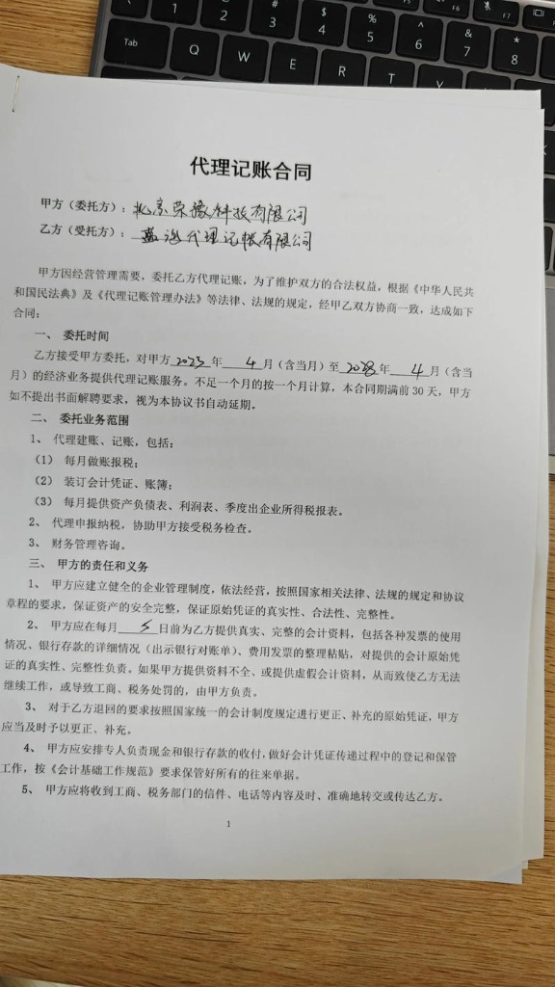 | { "合同签订主体": "甲方：北京京荣徽科技有限公司；乙方：嘉益代理记账有限公司", "合同名称": "代理记账合同", "客户名称": "北京京荣徽科技有限公司", "合同含税金额": null, "合同不含税金额": null, "税率": null, "开票类型": null, "合同交付标的": "代理建账、记账（含每月做账报税、装订凭证及账簿、提供财务报表）、代理申报纳税、财务管理咨询", "履约条款（交付验收节点）": "1. 乙方每月提供做账报税、装订会计凭证/账簿及资产负债表、利润表、所得税报表；2. 甲方应在每月5日前向乙方提供真实、完整的会计资料（包括发票、银行对账单等）；3. 乙方协助甲方接受税务检查", "确收材料": "会计凭证、账簿、资产负债表、利润表、季度企业所得税报表、银行对账单、往来单据", "结算回款条款": null, "项目发生地": null, "交付周期": "2023年4月至2028年4月", "质保金": null, "质保期": null, "是否涉及农民工代付": false, "是否涉及垫付": false, "合同开始时间": "2023-04-01", "合同截止时间": "2028-04-30" }

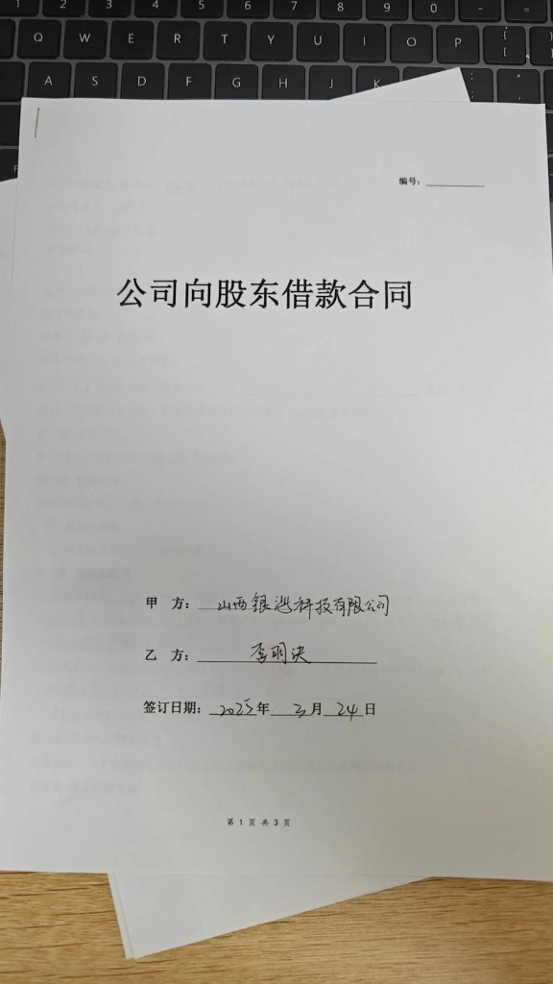 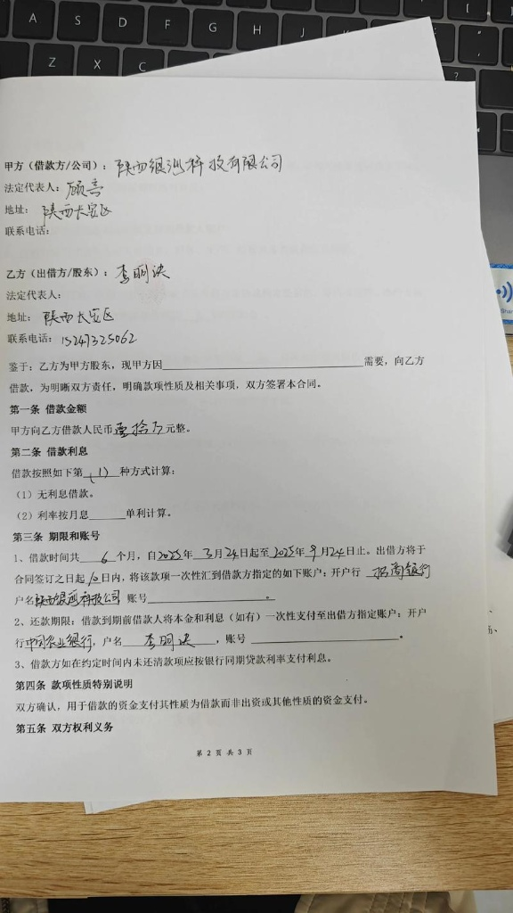 | 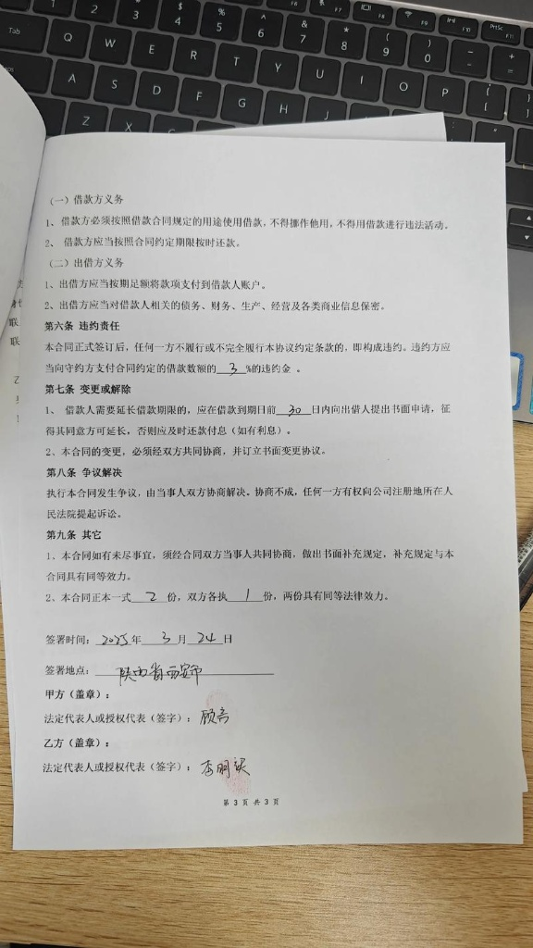 { "合同签订主体": "陕西银巡科技有限公司、李朋波", "合同名称": "公司向股东借款合同", "客户名称": "陕西银巡科技有限公司", "合同含税金额": "人民币100,000.00元", "合同不含税金额": null, "税率": null, "开票类型": null, "合同交付标的": "借款", "履约条款（交付验收节点）": "出借方于合同签订之日起10日内，将该款项一次性汇到借款方指定的账户。", "确收材料": null, "结算回款条款": "还款期限：借款到期前借款人将本金和利息（如有）一次性支付至出借方指定账户。", "项目发生地": "陕西省西安市", "交付周期": "2023-03-24 至 2023-09-24", "质保金": null, "质保期": null, "是否涉及农民工代付": false, "是否涉及垫付": false, "合同开始时间": "2023-03-24", "合同截止时间": "2023-09-24" }

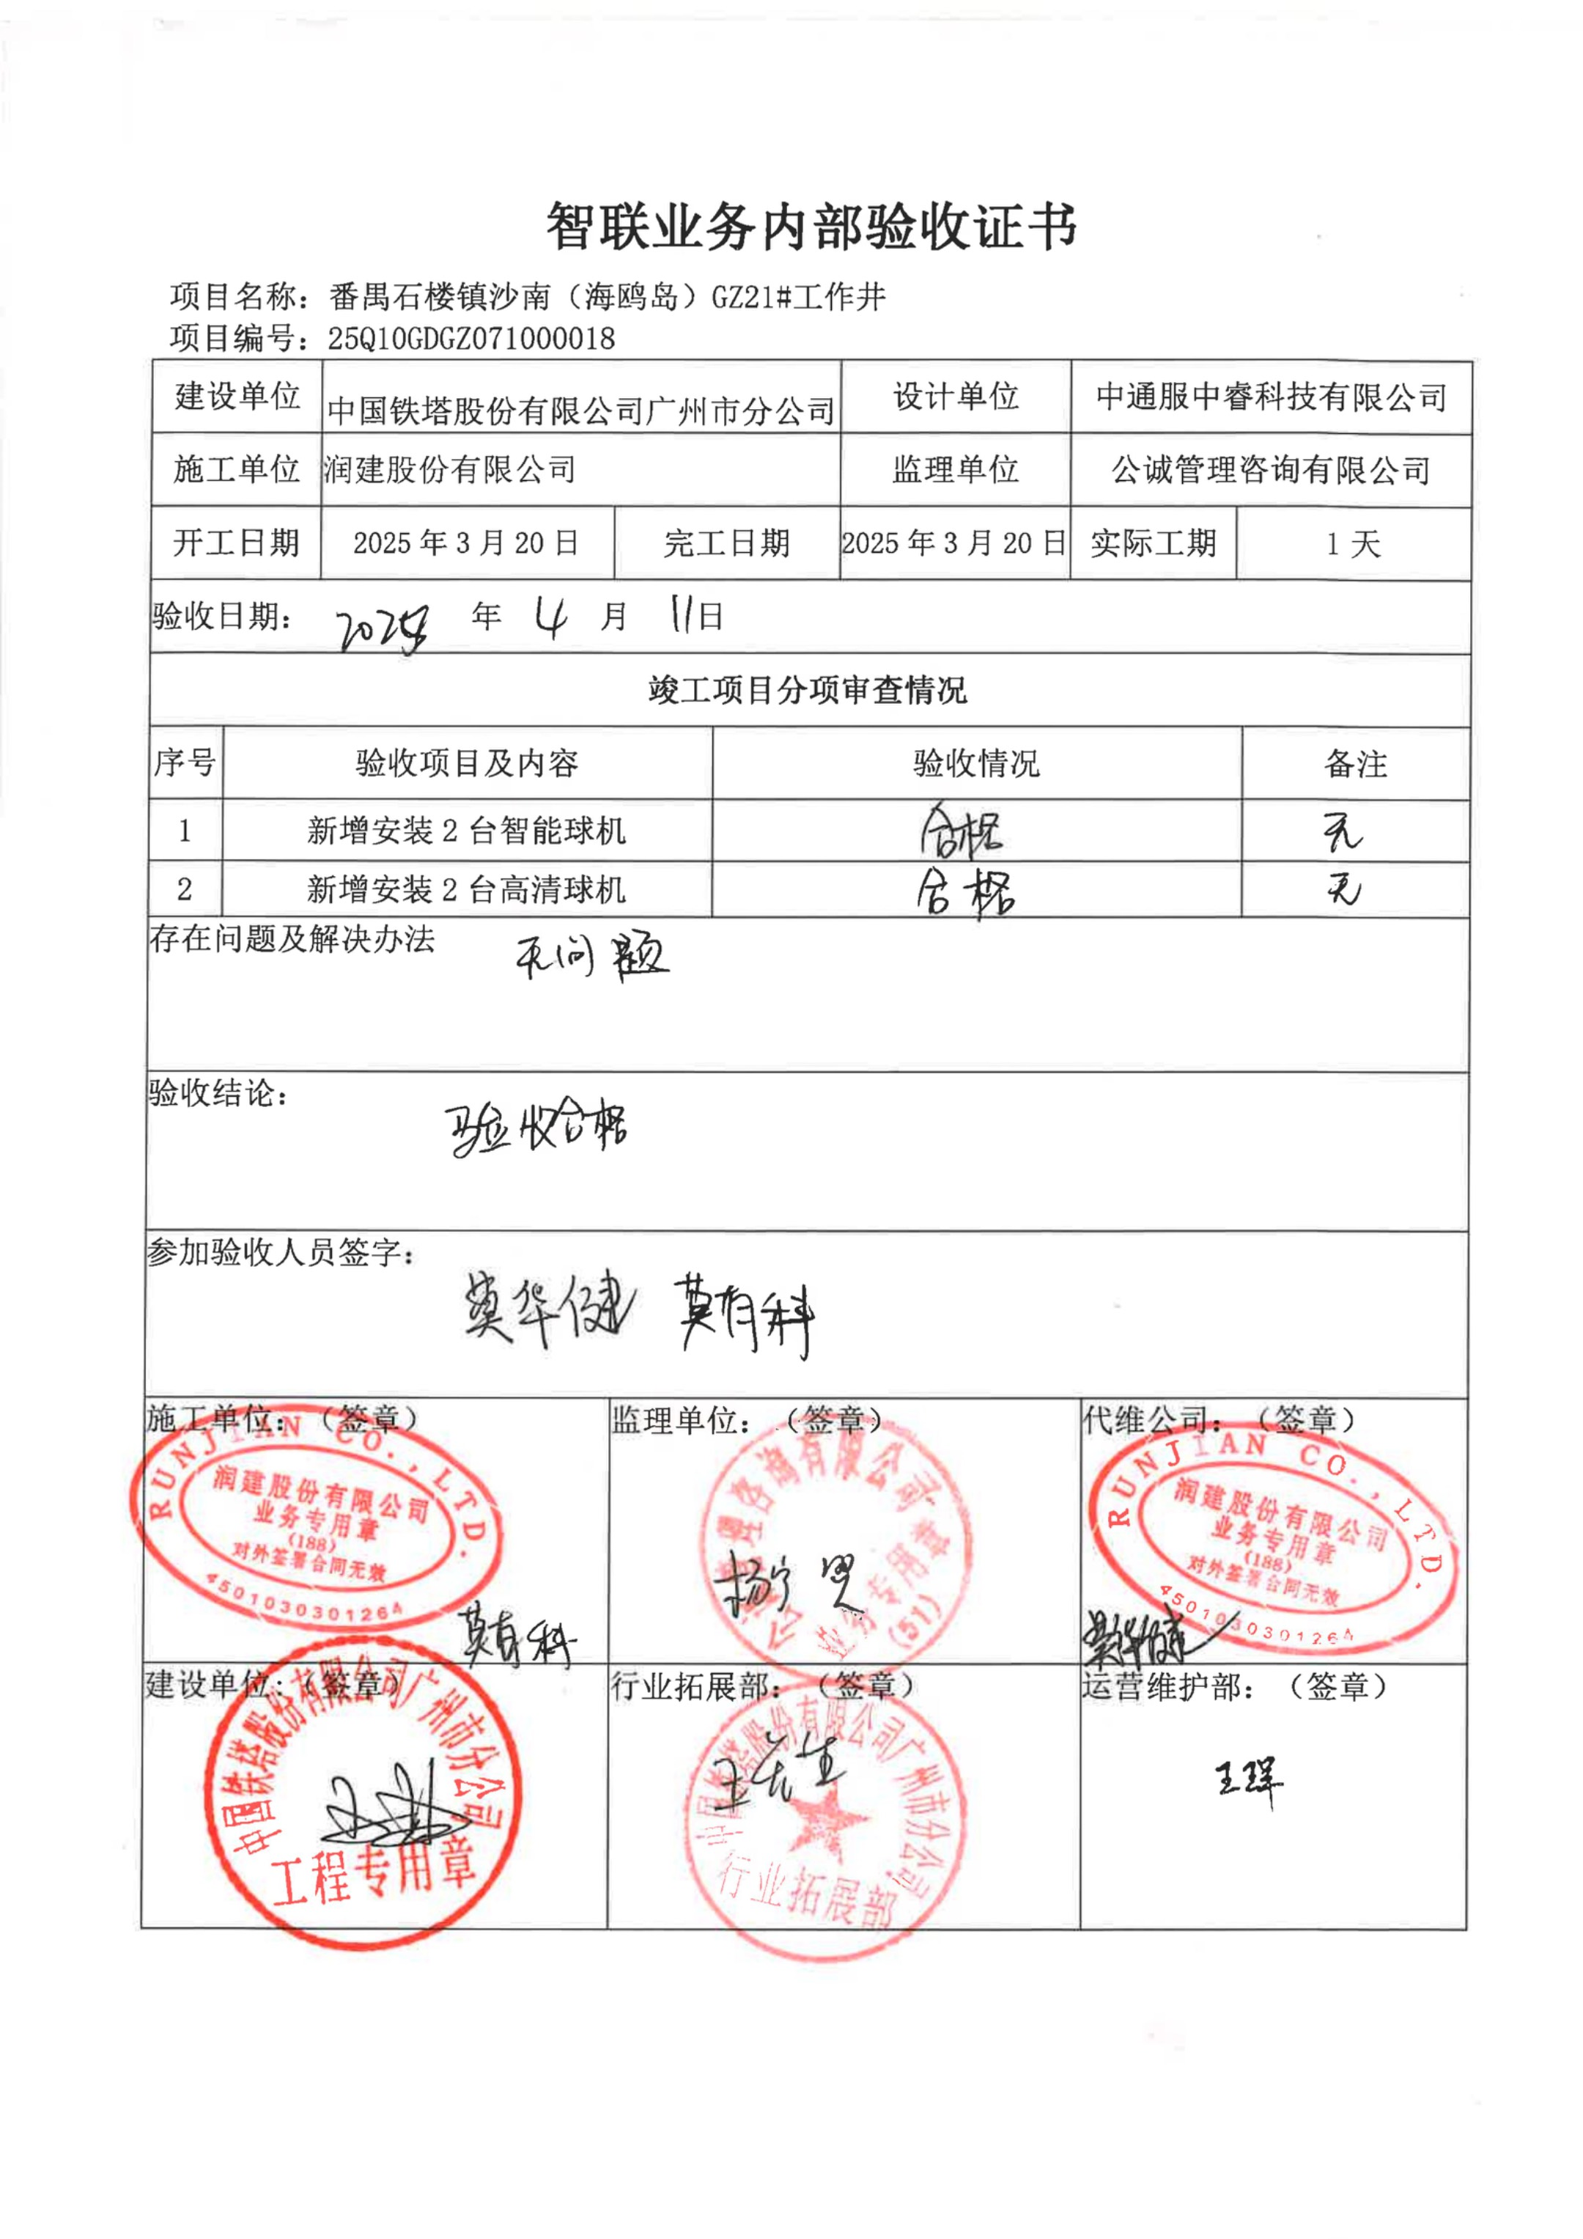 | { "合同签订主体": "中国铁塔股份有限公司广州市分公司、润建股份有限公司", "合同名称": "智联业务内部验收证书", "客户名称": "中国铁塔股份有限公司广州市分公司", "合同含税金额": null, "合同不含税金额": null, "税率": null, "开票类型": null, "合同交付标的": "新增安装2台智能球机、2台高清球机", "履约条款（交付验收节点）": "2025年3月20日完工，2025年4月11日通过验收，验收结论为合格", "确收材料": "智联业务内部验收证书", "结算回款条款": null, "项目发生地": "番禺石楼镇沙南（海鸥岛）G7.21#工作井", "交付周期": "2025-03-20 至 2025-03-20", "质保金": null, "质保期": null, "是否涉及农民工代付": false, "是否涉及垫付": false, "合同开始时间": "2025-03-20", "合同截止时间": "2025-03-20" }

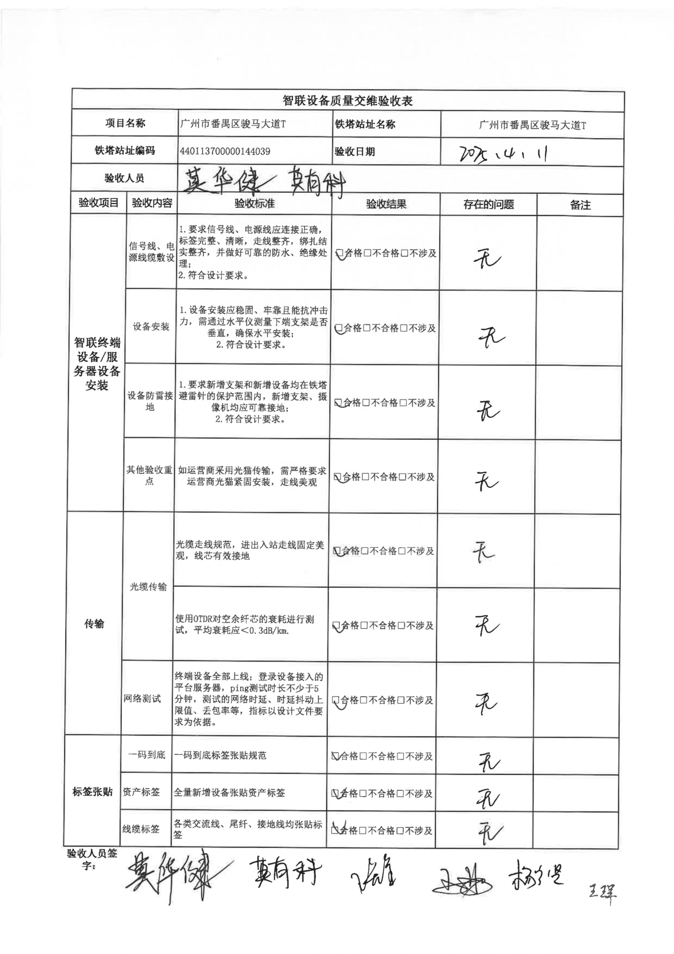 | { "合同签订主体": "中国铁塔股份有限公司广州市分公司、润建股份有限公司", "合同名称": "智联设备质量交维验收表", "客户名称": "中国铁塔股份有限公司广州市分公司", "合同含税金额": null, "合同不含税金额": null, "税率": null, "开票类型": null, "合同交付标的": "智联终端设备/服务器设备安装、光缆传输及网络调试", "履约条款（交付验收节点）": "各项验收内容（信号线/电源线、设备安装、防雷接地、光缆传输、网络测试等）均验收合格，验收日期为 2025-04-11", "确收材料": "智联设备质量交维验收表", "结算回款条款": null, "项目发生地": "广州市番禺区骏马大道T", "交付周期": "未知 至 2025-04-11", "质保金": null, "质保期": null, "是否涉及农民工代付": false, "是否涉及垫付": false, "合同开始时间": null, "合同截止时间": "2025-04-11" }

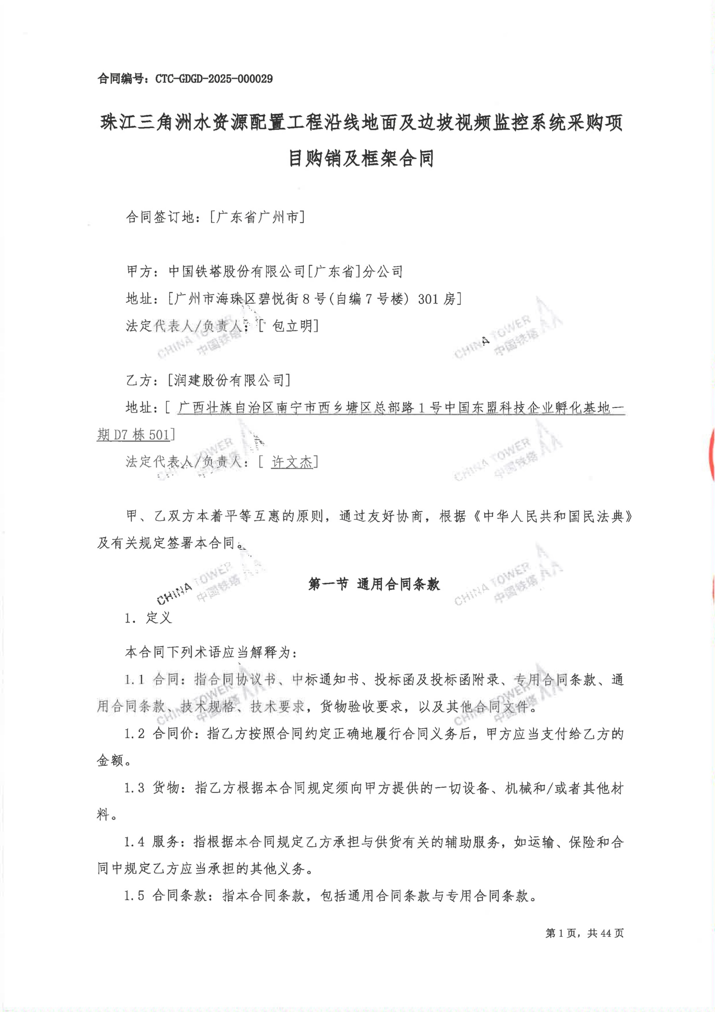 | { "合同签订主体": "中国铁塔股份有限公司[广东省]分公司、[润建股份有限公司]", "合同名称": "珠江三角洲水资源配置工程沿线地面及边坡视频监控系统采购项目购销及框架合同", "客户名称": "中国铁塔股份有限公司[广东省]分公司", "合同含税金额": null, "合同不含税金额": null, "税率": null, "开票类型": null, "合同交付标的": "珠江三角洲水资源配置工程沿线地面及边坡视频监控系统", "履约条款（交付验收节点）": null, "确收材料": null, "结算回款条款": null, "项目发生地": "广东省广州市", "交付周期": null, "质保金": null, "质保期": null, "是否涉及农民工代付": false, "是否涉及垫付": false, "合同开始时间": null, "合同截止时间": null }

下面是合成数据集
测试集编号 | 合同原文 (Markdown 模拟) | 预期识别结果 (JSON)
DS-L1-01 | # 软件系统技术服务合同 **甲方（发包方/客户）：** 广州云端科技有限公司 **乙方（承包方）：** 北京智数科技有限公司 **第一条 合同标的** 甲方向乙方采购“云端智能日志分析平台”V2.0版本的授权及部署服务。 **第二条 合同金额与税务** 本合同含税总金额为人民币：106,000.00元（大写：壹拾万零陆仟元整）。 本合同适用税率为 6%，乙方应向甲方开具增值税专用发票。合同不含税金额为 100,000.00元。 **第三条 交付与验收** 1. 交付周期：2023-05-01 至 2023-06-01。 2. 履约节点：乙方需在交付周期内完成系统私有化部署、系统联调及操作培训，最终提交《系统最终验收报告》作为确收依据。 3. 项目发生地：广东省广州市天河区甲方机房。 **第四条 结算回款** 合同签订后，甲方按以下节奏付款： 验收合格并双方签署验收报告后，甲方向乙方支付100%合同款项。无质保金。 **第五条 期限** 本合同自 2023-05-01 起生效，至 2024-05-01 截止。 | { "合同签订主体": "甲方：广州云端科技有限公司；乙方：北京智数科技有限公司", "合同名称": "软件系统技术服务合同", "客户名称": "广州云端科技有限公司", "合同含税金额": "106000.00", "合同不含税金额": "100000.00", "税率": "6%", "开票类型": "增值税专用发票", "合同交付标的": "“云端智能日志分析平台”V2.0版本的授权及部署服务", "履约条款（交付验收节点）": "完成系统私有化部署、系统联调及操作培训，最终提交《系统最终验收报告》", "确收材料": "《系统最终验收报告》", "结算回款条款": "验收合格并双方签署验收报告后支付100%合同款项", "项目发生地": "广东省广州市天河区", "交付周期": "2023-05-01 至 2023-06-01", "质保金": "无", "质保期": null, "是否涉及农民工代付": false, "是否涉及垫付": false, "合同开始时间": "2023-05-01", "合同截止时间": "2024-05-01" }
DS-L1-02 (人力资源系统定制场景) | # 智能人力资源分析系统定制开发合同 **甲方（客户）：** 星辰科技有限公司 **乙方（服务商）：** 智谱未来软件有限公司 **一、 合作标的** 乙方为甲方定制开发“HR Smart Analysis”系统，包含简历解析、员工画像生成及离职风险预测模块。 **二、 商业条款** 1. 费用总计：本合同含税金额为 ¥ 159,000.00。乙方开具 6% 增值税专用发票。不含税金额为 ¥ 150,000.00。 2. 支付方式：合同签署后支付50%，系统上线并签署《系统上线确认书》后支付50%。 **三、 交付与期限** 项目发生地为甲方深圳总部。 交付周期：2026-05-01 至 2026-07-31。 质保服务：验收合格后提供 12个月 免费运维。无质保金。 **四、 生效时间** 本合同自 2026-05-01 起生效，至质保期满为止。 | { "合同签订主体": "甲方：星辰科技有限公司；乙方：智谱未来软件有限公司", "合同名称": "智能人力资源分析系统定制开发合同", "客户名称": "星辰科技有限公司", "合同含税金额": "159000.00", "合同不含税金额": "150000.00", "税率": "6%", "开票类型": "增值税专用发票", "合同交付标的": "“HR Smart Analysis”系统定制开发", "履约条款（交付验收节点）": "系统上线并签署《系统上线确认书》", "确收材料": "《系统上线确认书》", "结算回款条款": "签署后支付50%，系统上线验收后支付50%", "项目发生地": "甲方深圳总部", "交付周期": "2026-05-01 至 2026-07-31", "质保金": "无", "质保期": "12个月", "是否涉及农民工代付": false, "是否涉及垫付": false, "合同开始时间": "2026-05-01", "合同截止时间": "至质保期满为止" }
DS-L1-03 (底层算法外包场景) | # 子图匹配算法性能优化外包协议 **发包方（甲方）：** 广州网络空间高精尖技术公司 **承包方（乙方）：** 算力矩阵科技有限公司 **1. 项目内容** 乙方负责对甲方的子图匹配及图查询处理核心 C++ 算法进行松弛剪枝逻辑的重构与性能优化。 **2. 费用及结算** 总费用（含税）为人民币 84,800.00 元。适用 6% 税率，提供增值税普通发票。 结算方式：乙方提交优化后的源码、测试报告及《验收合格报告》后，甲方一次性结清全款。 **3. 交付时间与地点** 代码交付及部署地点：线上远程交付及甲方广州机房联调。 交付时间：2026-04-15 至 2026-05-15。 **4. 期限与生效** 本协议自 2026-04-10 双方盖章之日起生效，至 2026-05-15 结束。 | { "合同签订主体": "发包方（甲方）：广州网络空间高精尖技术公司；承包方（乙方）：算力矩阵科技有限公司", "合同名称": "子图匹配算法性能优化外包协议", "客户名称": "广州网络空间高精尖技术公司", "合同含税金额": "84800.00", "合同不含税金额": "80000.00", "税率": "6%", "开票类型": "增值税普通发票", "合同交付标的": "子图匹配及图查询处理核心C++算法的松弛剪枝逻辑重构与性能优化", "履约条款（交付验收节点）": "提交优化后的源码、测试报告及《验收合格报告》", "确收材料": "《验收合格报告》", "结算回款条款": "验收合格后一次性结清全款", "项目发生地": "线上远程交付及甲方广州机房", "交付周期": "2026-04-15 至 2026-05-15", "质保金": null, "质保期": null, "是否涉及农民工代付": false, "是否涉及垫付": false, "合同开始时间": "2026-04-10", "合同截止时间": "2026-05-15" }
DS-L1-04 (后端微服务开发场景) | # 异步任务调度后端开发服务协议 **甲方（发包方）：** 杭州流转科技有限公司 **乙方（接包方）：** 广州码源软件工作室 **第一条 服务内容** 乙方使用 Go (Golang) 语言为甲方开发基于 gRPC 和 Redis 分布式锁的高性能异步任务调度后端模块。 **第二条 交易金额与发票** 含税金额为 ¥ 53,000.00（税率 6%，不含税价 ¥ 50,000.00）。开票类型：增值税专用发票。 **第三条 交付与验收** 1. 交付周期：2026-03-01 至 2026-04-01。 2. 验收标准：完成接口联调，并发压测达标，签署《项目结项确认单》。 3. 款项支付：签署结项确认单后30个工作日内支付 100% 费用。保留 5% 作为质保金，质保期 6个月。 **第四条 协议期限** 生效日：2026-03-01。截止日：质保期满。 | { "合同签订主体": "甲方：杭州流转科技有限公司；乙方：广州码源软件工作室", "合同名称": "异步任务调度后端开发服务协议", "客户名称": "杭州流转科技有限公司", "合同含税金额": "53000.00", "合同不含税金额": "50000.00", "税率": "6%", "开票类型": "增值税专用发票", "合同交付标的": "基于 gRPC 和 Redis 分布式锁的高性能异步任务调度后端模块开发", "履约条款（交付验收节点）": "完成接口联调，并发压测达标，签署《项目结项确认单》", "确收材料": "《项目结项确认单》", "结算回款条款": "结项后30个工作日内支付100%，保留5%质保金", "项目发生地": null, "交付周期": "2026-03-01 至 2026-04-01", "质保金": "5%", "质保期": "6个月", "是否涉及农民工代付": false, "是否涉及垫付": false, "合同开始时间": "2026-03-01", "合同截止时间": "质保期满" }
DS-L1-05 (企业级软件授权场景) | # LatticeFlow 自主研究系统企业版授权协议 **授权方（甲方）：** 节点跃动科技有限公司 **被授权方（乙方/客户）：** 深圳智库咨询集团 **一、 授权内容** 甲方授予乙方 LatticeFlow 自主研究系统（含多智能体协同框架模块）的一年期企业级使用权。 **二、 费用明细** 年度授权费（含税）：¥ 218,000.00。适用税率 9%。发票种类为增值税专用发票。 **三、 交付与确收** 1. 甲方于 2026-05-10 向乙方发送正式授权 License 及部署安装包。 2. 双方确认系统成功运行后，签署《软件授权交付单》。 3. 乙方在签署交付单后 15 日内全额付款。 **四、 期限** 授权及交付周期：2026-05-10 至 2027-05-09。 本协议签署日为 2026-05-05。 | { "合同签订主体": "授权方（甲方）：节点跃动科技有限公司；被授权方（乙方）：深圳智库咨询集团", "合同名称": "LatticeFlow 自主研究系统企业版授权协议", "客户名称": "深圳智库咨询集团", "合同含税金额": "218000.00", "合同不含税金额": "200000.00", "税率": "9%", "开票类型": "增值税专用发票", "合同交付标的": "LatticeFlow 自主研究系统（含多智能体协同框架模块）一年期企业级使用权", "履约条款（交付验收节点）": "发送 License 及安装包，系统成功运行并签署《软件授权交付单》", "确收材料": "《软件授权交付单》", "结算回款条款": "签署交付单后 15 日内全额付款", "项目发生地": null, "交付周期": "2026-05-10 至 2027-05-09", "质保金": null, "质保期": null, "是否涉及农民工代付": false, "是否涉及垫付": false, "合同开始时间": "2026-05-05", "合同截止时间": "2027-05-09" }
DS-L1-06 (知识产权服务场景) | # 专利申请代理及挖掘服务合同 **委托方（甲方）：** 海南蓝海创新科技有限公司 **代理方（乙方）：** 北京金诚知识产权代理事务所 **第一部分 委托事项** 甲方委托乙方就其底层技术成果进行专利挖掘，并撰写及提交 5 件发明专利申请。严格执行递进式披露撰写规范。 **第二部分 代理费用** 合同含税总价：¥ 42,400.00（大写：肆万贰仟肆佰元整）。税率 6%，不含税价 ¥ 40,000.00。乙方提供增值税普通发票。 **第三部分 进度与结算** 交付周期：2026-04-01 至 2026-06-30。 结算条款：提交国家知识产权局并取得《受理通知书》后为确收节点。取得通知书后，甲方支付全款。无质保金要求。 **第四部分 生效** 签署日期：2026-03-25。协议有效期至所有专利结案为止。 | { "合同签订主体": "委托方（甲方）：海南蓝海创新科技有限公司；代理方（乙方）：北京金诚知识产权代理事务所", "合同名称": "专利申请代理及挖掘服务合同", "客户名称": "海南蓝海创新科技有限公司", "合同含税金额": "42400.00", "合同不含税金额": "40000.00", "税率": "6%", "开票类型": "增值税普通发票", "合同交付标的": "专利挖掘，并撰写及提交 5 件发明专利申请", "履约条款（交付验收节点）": "提交国家知识产权局并取得《受理通知书》", "确收材料": "《受理通知书》", "结算回款条款": "取得通知书后，甲方支付全款", "项目发生地": null, "交付周期": "2026-04-01 至 2026-06-30", "质保金": "无", "质保期": null, "是否涉及农民工代付": false, "是否涉及垫付": false, "合同开始时间": "2026-03-25", "合同截止时间": "至所有专利结案为止" }
DS-L1-07 (OCR文档解析引擎采购) | # 企业级文档解析引擎商业授权合同 **甲方（买方）：** 广州远大财务科技有限公司 **乙方（卖方）：** 上海浦江智能技术有限公司 **一、 标的物** 企业级 OCR 文档解析引擎（MinerU 商业增强版）授权及后端推理加速服务。 **二、 费用与支付** 总含税金额：¥ 109,000.00。税率 9%。 开票类型：增值税专用发票。 甲方于合同生效后一周内预付 40%，乙方完成现场部署调优并由甲方出具《部署验收单》后支付剩余 60%。 **三、 交付与实施** 项目发生地：广州市天河区软件园甲方研发中心。 交付周期：2026-05-15 至 2026-06-15。 提供为期 1年 的技术质保，不扣留质保金。 **四、 生效日期** 本合同自 2026-05-10 起正式生效。 | { "合同签订主体": "甲方（买方）：广州远大财务科技有限公司；乙方（卖方）：上海浦江智能技术有限公司", "合同名称": "企业级文档解析引擎商业授权合同", "客户名称": "广州远大财务科技有限公司", "合同含税金额": "109000.00", "合同不含税金额": "100000.00", "税率": "9%", "开票类型": "增值税专用发票", "合同交付标的": "企业级 OCR 文档解析引擎（MinerU 商业增强版）授权及后端推理加速服务", "履约条款（交付验收节点）": "完成现场部署调优并出具《部署验收单》", "确收材料": "《部署验收单》", "结算回款条款": "预付 40%，部署验收后支付 60%", "项目发生地": "广州市天河区软件园甲方研发中心", "交付周期": "2026-05-15 至 2026-06-15", "质保金": "不扣留", "质保期": "1年", "是否涉及农民工代付": false, "是否涉及垫付": false, "合同开始时间": "2026-05-10", "合同截止时间": null }
DS-L1-08 (硬件服务器采购场景) | # 研发中心服务器及配件采购合同 **需方（甲方）：** 网络空间高级计算实验室 **供方（乙方）：** 华南数码设备供应链有限公司 **1. 采购内容** 定制化计算节点服务器 5 台（配置包含 Intel 14600KF CPU，MSI B760M 主板等核心硬件）。 **2. 商务条款** 含税总额：人民币 67,800.00 元。增值税专用发票，税率为 13%。 **3. 交货及付款** 交付周期：2026-06-01 至 2026-06-10。 项目发生地：广州大学城校区。 乙方按时将设备运送至指定地点，甲方清点无误并完成 OS 系统安装测试后，出具《入库单》。乙方凭《入库单》与发票结清100%全款。质保期为 36个月。 **4. 签署日** 2026-05-25。 | { "合同签订主体": "需方（甲方）：网络空间高级计算实验室；供方（乙方）：华南数码设备供应链有限公司", "合同名称": "研发中心服务器及配件采购合同", "客户名称": "网络空间高级计算实验室", "合同含税金额": "67800.00", "合同不含税金额": "60000.00", "税率": "13%", "开票类型": "增值税专用发票", "合同交付标的": "定制化计算节点服务器 5 台", "履约条款（交付验收节点）": "运送设备、清点无误并完成 OS 系统安装测试，出具《入库单》", "确收材料": "《入库单》", "结算回款条款": "凭入库单与发票结清100%全款", "项目发生地": "广州大学城校区", "交付周期": "2026-06-01 至 2026-06-10", "质保金": null, "质保期": "36个月", "是否涉及农民工代付": false, "是否涉及垫付": false, "合同开始时间": "2026-05-25", "合同截止时间": null }
DS-L1-09 (运维技术服务场景) | # Linux 集群运维与网络优化服务合同 **甲方：** 云端矩阵科技有限公司 **乙方：** 极客运维服务中心 **第一条 标的** 乙方为甲方提供为期三个月的 Linux 集群日常巡检、Docker Compose 编排优化及网络代理配置服务。 **第二条 费用** 总服务费（含税）：¥ 31,800.00。税率 6%，增值税普通发票。 **第三条 交付与结算** 交付周期：2026-07-01 至 2026-09-30。 按月结算，乙方每月提供《服务器运维月报》，甲方确认无误后凭月报确认当月收入并支付款项。 **第四条 附则** 本合同自 2026-07-01 生效，至 2026-09-30 终止。 | { "合同签订主体": "甲方：云端矩阵科技有限公司；乙方：极客运维服务中心", "合同名称": "Linux 集群运维与网络优化服务合同", "客户名称": "云端矩阵科技有限公司", "合同含税金额": "31800.00", "合同不含税金额": "30000.00", "税率": "6%", "开票类型": "增值税普通发票", "合同交付标的": "Linux 集群日常巡检、Docker Compose 编排优化及网络代理配置服务", "履约条款（交付验收节点）": "每月提供《服务器运维月报》并经甲方确认", "确收材料": "《服务器运维月报》", "结算回款条款": "按月结算", "项目发生地": null, "交付周期": "2026-07-01 至 2026-09-30", "质保金": null, "质保期": null, "是否涉及农民工代付": false, "是否涉及垫付": false, "合同开始时间": "2026-07-01", "合同截止时间": "2026-09-30" }
DS-L1-10 (数字资产采购场景) | # 城市夜景商业图库及后期预设采购协议 **购买方（甲方）：** 星光文化传媒有限公司 **供稿方（乙方）：** 视觉工坊工作室 **1. 授权内容** 甲方采购乙方拥有的广州市城市夜景数字图库（共计100张原片）及配套的 Lightroom 专属色彩映射 LUTs 预设文件。 **2. 结算明细** 合同含税金额：¥ 10,100.00。适用 1% 综合税率，开具增值税普通发票。 **3. 交付规定** 交付周期：2026-06-01 至 2026-06-05。 乙方通过云盘移交所有数字资产，甲方下载并核验清晰度后，回复《数字资产验收回执》邮件。 甲方收到发票后一次性结清全款。 **4. 协议时间** 本协议自签署日 2026-05-30 起生效。 | { "合同签订主体": "购买方（甲方）：星光文化传媒有限公司；供稿方（乙方）：视觉工坊工作室", "合同名称": "城市夜景商业图库及后期预设采购协议", "客户名称": "星光文化传媒有限公司", "合同含税金额": "10100.00", "合同不含税金额": "10000.00", "税率": "1%", "开票类型": "增值税普通发票", "合同交付标的": "广州市城市夜景数字图库及配套的 Lightroom 专属色彩映射 LUTs 预设文件", "履约条款（交付验收节点）": "云盘移交数字资产，甲方核验后回复《数字资产验收回执》邮件", "确收材料": "《数字资产验收回执》", "结算回款条款": "收到发票后一次性结清全款", "项目发生地": null, "交付周期": "2026-06-01 至 2026-06-05", "质保金": null, "质保期": null, "是否涉及农民工代付": false, "是否涉及垫付": false, "合同开始时间": "2026-05-30", "合同截止时间": null }

DS-L2-01 (5G基站代维场景) | # 5G宏基站及室分系统 --- 页码：1/2 --- 日常代维服务合同 **甲方：** 华南通信网络有限公司 **乙方：** 鹏程通信工程服务有限公司 **第一条 合作内容** 乙方负责甲方管辖区内300个5G宏基站及配套室分系统的日常巡检。标的为：5G基站年度代维服务。 **第二条 财务条款** 含税金额为人民币 850,000.00 元。税率 6%，开具增值税专用发票。预付款30%，乙方需垫付日常巡检车辆油费。 **第三条 期限与验收** 交付周期：自合同签署日起 12个月。 履约节点：按月提交巡检日志，年底出具综合报告。无质保金。确收凭证为《基站月度巡检确认单》。 --- 页码：2/2 --- **第四条 附则** 合同签署日：2026-01-01。 | { "合同签订主体": "甲方：华南通信网络有限公司；乙方：鹏程通信工程服务有限公司", "合同名称": "5G宏基站及室分系统日常代维服务合同", "客户名称": "华南通信网络有限公司", "合同含税金额": "850000.00", "合同不含税金额": "801886.79", "税率": "6%", "开票类型": "增值税专用发票", "合同交付标的": "5G基站年度代维服务", "履约条款（交付验收节点）": "按月提交巡检日志，年底出具综合报告", "确收材料": "《基站月度巡检确认单》", "结算回款条款": "预付款30%", "项目发生地": null, "交付周期": "2026-01-01 至 2027-01-01", "质保金": "无", "质保期": null, "是否涉及农民工代付": false, "是否涉及垫付": true, "合同开始时间": "2026-01-01", "合同截止时间": null }
DS-L2-02 (骨干光缆抢修场景) | # 骨干光缆线路维护协议 **甲方（发包方）：** 东方宽带网络集团 **乙方（接包方）：** 极速光建维保中心 **1. 业务说明** 本项目要求乙方提供一级骨干传输光缆的 --- 页码：2/3 --- 定期巡视与突发断点抢修服务。项目发生地：A市至B市沿线。 **2. 结算要求** 含税总价 ¥ 318,000.00，增值税普通发票，税率 3%。 按季度结算，提交《光缆抢修及巡检记录单》作为确收依据。 **3. 周期安排** 服务周期：自本协议生效日起 6个月。 --- 页码：3/3 --- **4. 签署信息** 协议生效日：2026-02-10。 | { "合同签订主体": "甲方（发包方）：东方宽带网络集团；乙方（接包方）：极速光建维保中心", "合同名称": "骨干光缆线路维护协议", "客户名称": "东方宽带网络集团", "合同含税金额": "318000.00", "合同不含税金额": "308737.86", "税率": "3%", "开票类型": "增值税普通发票", "合同交付标的": "一级骨干传输光缆的定期巡视与突发断点抢修服务", "履约条款（交付验收节点）": "定期巡视与突发断点抢修，按季度结算", "确收材料": "《光缆抢修及巡检记录单》", "结算回款条款": "按季度结算", "项目发生地": "A市至B市沿线", "交付周期": "2026-02-10 至 2026-08-10", "质保金": null, "质保期": null, "是否涉及农民工代付": false, "是否涉及垫付": false, "合同开始时间": "2026-02-10", "合同截止时间": null }
DS-L2-03 (核心路由器升级场景) | # 核心网设备固件升级与割接服务合同 **甲方：** 北方数据通信局 **乙方：** 华锐网络设备技术公司 **第一部分 金额与开票** 合同含税金额：159,000.00元，税率 6%，专票。标的：核心交换机及路由器升级。 **第二部分 验收与确收** 履约节点包含：完成全网核心路由器的 --- 页码：1/2 --- 固件升级与路由表优化，且连续72小时无重大告警。 确收凭证：《核心网割接完成确认书》。 完工后支付100%全款，预留5%质保金，质保期1年。 **第三部分 时效** 自签署日 2026-03-01 起算，乙方需在 3个月 内完成全部交付。 | { "合同签订主体": "甲方：北方数据通信局；乙方：华锐网络设备技术公司", "合同名称": "核心网设备固件升级与割接服务合同", "客户名称": "北方数据通信局", "合同含税金额": "159000.00", "合同不含税金额": "150000.00", "税率": "6%", "开票类型": "增值税专用发票", "合同交付标的": "核心交换机及路由器升级", "履约条款（交付验收节点）": "完成全网核心路由器的固件升级与路由表优化，且连续72小时无重大告警", "确收材料": "《核心网割接完成确认书》", "结算回款条款": "完工后支付100%全款，预留5%质保金", "项目发生地": null, "交付周期": "2026-03-01 至 2026-06-01", "质保金": "5%", "质保期": "1年", "是否涉及农民工代付": false, "是否涉及垫付": false, "合同开始时间": "2026-03-01", "合同截止时间": null }
DS-L2-04 (机房动环维保场景) | # 核心机房动力及环境监控系统维保协议 **甲方：** 蓝天云数据中心 **乙方：** 绿动环境工程有限公司 **条款一：标的与费用** 机房UPS电源、精密空调及温湿度监控模块的驻场维保。 本协议含税总价为人民币 --- 页码：1/2 --- 450,000.00元。适用税率 9%，增值税专用发票。 **条款二：结算与周期** 交付周期：自合同生效日起 24个月。 按半年度结算付款。确收材料：《动环系统半年度运行健康报告》。 **条款三：生效** 本合同自 2026-04-15 签字盖章生效。 | { "合同签订主体": "甲方：蓝天云数据中心；乙方：绿动环境工程有限公司", "合同名称": "核心机房动力及环境监控系统维保协议", "客户名称": "蓝天云数据中心", "合同含税金额": "450000.00", "合同不含税金额": "412844.04", "税率": "9%", "开票类型": "增值税专用发票", "合同交付标的": "机房UPS电源、精密空调及温湿度监控模块的驻场维保", "履约条款（交付验收节点）": "按半年度结算付款", "确收材料": "《动环系统半年度运行健康报告》", "结算回款条款": "按半年度结算付款", "项目发生地": null, "交付周期": "2026-04-15 至 2028-04-15", "质保金": null, "质保期": null, "是否涉及农民工代付": false, "是否涉及垫付": false, "合同开始时间": "2026-04-15", "合同截止时间": null }
DS-L2-05 (数据中心交换机清洗场景) | # 汇聚层交换机带电清洗服务合同 **甲方：** 华东超算网络枢纽 **乙方：** 净网科技服务部 **1. 业务标的** 对甲方机房内200台汇聚层交换机进行物理除尘及带电清洗服务。 **2. 结算条款** 总含税金额：¥ 63,600.00。税率 6%，普票。 签署《季度清洗核验单》后 --- 页码：2/2 --- 支付当期 50% 运维款。 **3. 时长** 服务周期自签署日 2026-05-01 起算，共计 6个月。 | { "合同签订主体": "甲方：华东超算网络枢纽；乙方：净网科技服务部", "合同名称": "汇聚层交换机带电清洗服务合同", "客户名称": "华东超算网络枢纽", "合同含税金额": "63600.00", "合同不含税金额": "60000.00", "税率": "6%", "开票类型": "增值税普通发票", "合同交付标的": "对机房内200台汇聚层交换机进行物理除尘及带电清洗服务", "履约条款（交付验收节点）": "签署《季度清洗核验单》", "确收材料": "《季度清洗核验单》", "结算回款条款": "签署《季度清洗核验单》后支付当期 50% 运维款", "项目发生地": null, "交付周期": "2026-05-01 至 2026-11-01", "质保金": null, "质保期": null, "是否涉及农民工代付": false, "是否涉及垫付": false, "合同开始时间": "2026-05-01", "合同截止时间": null }
DS-L2-06 (铁塔结构巡检场景) | # 通信铁塔结构安全评估与防腐作业合同 **发包方（甲方）：** 中国铁塔基础设施管理集团 --- 页码：1/2 --- 浙江省分公司 **承包方（乙方）：** 杭建特种高空作业有限公司 **金额与税务** 含税金额：¥ 218,000.00。税率 9%，增值税专用发票。标的：通信铁塔防腐与结构检测。 **特殊合规条款** 乙方须在杭州市开立农民工工资专用账户，劳务部分款项由甲方代发，确保专款专用。 **交付与生效** 周期：自 2026-06-10 签署日起 4个月。 确收材料：《铁塔安全检测合格报告》。质保金10%，质保期2年。 | { "合同签订主体": "发包方（甲方）：中国铁塔基础设施管理集团浙江省分公司；承包方（乙方）：杭建特种高空作业有限公司", "合同名称": "通信铁塔结构安全评估与防腐作业合同", "客户名称": "中国铁塔基础设施管理集团浙江省分公司", "合同含税金额": "218000.00", "合同不含税金额": "200000.00", "税率": "9%", "开票类型": "增值税专用发票", "合同交付标的": "通信铁塔防腐与结构检测", "履约条款（交付验收节点）": "提交检测报告", "确收材料": "《铁塔安全检测合格报告》", "结算回款条款": "预留10%质保金", "项目发生地": null, "交付周期": "2026-06-10 至 2026-10-10", "质保金": "10%", "质保期": "2年", "是否涉及农民工代付": true, "是否涉及垫付": false, "合同开始时间": "2026-06-10", "合同截止时间": null }
DS-L2-07 (宽带接入网OLT故障处理场景) | # 接入网 OLT/ONU 设备故障抢修外包协议 **甲方：** 城市光网运营中心 **乙方：** 讯达宽带技术支撑团队 **一、 标的与服务地** 标的：社区宽带接入网设备故障排查与替换。项目发生地：全省各市级营业厅及社区机房。 **二、 款项** 含税总计：¥ 127,200.00（税率 6%，专票）。 乙方每次完成故障处理后，需提交确收材料为《 --- 页码：1/2 --- 故障工单完结确认表》。甲方按月汇总工单后支付上月100%费用。 **三、 协议期** 生效时间：2026-07-01。 交付周期：12个月。 | { "合同签订主体": "甲方：城市光网运营中心；乙方：讯达宽带技术支撑团队", "合同名称": "接入网 OLT/ONU 设备故障抢修外包协议", "客户名称": "城市光网运营中心", "合同含税金额": "127200.00", "合同不含税金额": "120000.00", "税率": "6%", "开票类型": "增值税专用发票", "合同交付标的": "社区宽带接入网设备故障排查与替换", "履约条款（交付验收节点）": "每次完成故障处理后提交确认表", "确收材料": "《故障工单完结确认表》", "结算回款条款": "按月汇总工单后支付上月100%费用", "项目发生地": "全省各市级营业厅及社区机房", "交付周期": "2026-07-01 至 2027-07-01", "质保金": null, "质保期": null, "是否涉及农民工代付": false, "是否涉及垫付": false, "合同开始时间": "2026-07-01", "合同截止时间": null }
DS-L2-08 (应急通信车维保场景) | # 应急通信保障车年度维保合同 **甲方：** 省级无线电管理与应急指挥中心 **乙方：** 特种车辆通信改装厂 **1. 商务约定** 标的：3台应急通信车的底盘保养及车载微波天线校准。 含税金额：¥ 84,800.00。税率 6%，普通发票。 **2. 履约与周期** 乙方需自 2026-08-01 签署日起 2个月内完成 --- 页码：2/2 --- 全部车辆的深度保养及天线增益测试。 验收通过后出具《通信车年检合格单》（确收依据），甲方30日内结清全款。无质保金。 | { "合同签订主体": "甲方：省级无线电管理与应急指挥中心；乙方：特种车辆通信改装厂", "合同名称": "应急通信保障车年度维保合同", "客户名称": "省级无线电管理与应急指挥中心", "合同含税金额": "84800.00", "合同不含税金额": "80000.00", "税率": "6%", "开票类型": "增值税普通发票", "合同交付标的": "3台应急通信车的底盘保养及车载微波天线校准", "履约条款（交付验收节点）": "完成全部车辆的深度保养及天线增益测试，验收通过后出具《通信车年检合格单》", "确收材料": "《通信车年检合格单》", "结算回款条款": "验收通过后30日内结清全款", "项目发生地": null, "交付周期": "2026-08-01 至 2026-10-01", "质保金": "无", "质保期": null, "是否涉及农民工代付": false, "是否涉及垫付": false, "合同开始时间": "2026-08-01", "合同截止时间": null }
DS-L2-09 (海岛微波传输维保场景) | # 偏远海岛微波传输中继站加固作业指导合同 **甲方：** 沿海通航信号管理局 **乙方：** 蓝海网络工程实施队 **标的及价款** 标的物为海岛微波传输节点的 --- 页码：1/2 --- 射频单元清洗、防盐雾涂层加固及馈线防水处理。 含税价格：¥ 54,500.00，税率 9%，专票。 **作业周期** 因受台风季节影响，乙方必须在 2026-09-15 合同生效后的 1个月 内抢工作业完毕。 **结算** 提交《防盐雾施工影像记录及验收单》后支付全款，乙方需先期垫资购买进口防腐涂料。 | { "合同签订主体": "甲方：沿海通航信号管理局；乙方：蓝海网络工程实施队", "合同名称": "偏远海岛微波传输中继站加固作业指导合同", "客户名称": "沿海通航信号管理局", "合同含税金额": "54500.00", "合同不含税金额": "50000.00", "税率": "9%", "开票类型": "增值税专用发票", "合同交付标的": "海岛微波传输节点的射频单元清洗、防盐雾涂层加固及馈线防水处理", "履约条款（交付验收节点）": "抢工作业完毕并提交记录与验收单", "确收材料": "《防盐雾施工影像记录及验收单》", "结算回款条款": "提交单据后支付全款", "项目发生地": "偏远海岛", "交付周期": "2026-09-15 至 2026-10-15", "质保金": null, "质保期": null, "是否涉及农民工代付": false, "是否涉及垫付": true, "合同开始时间": "2026-09-15", "合同截止时间": null }
DS-L2-10 (物联网边缘网关维保场景) | # 全省物联网边缘网关 --- 页码：1/2 --- 硬件维保与故障替换服务协议 **甲方（发包）：** 智慧城市物联调度中心 **乙方（接包）：** 边缘算力服务商 **内容与费用** 含税额 ¥ 106,000.00，税率 6%，专票。 标的：路灯及管网监测用边缘网关的硬件维保。 **周期与确认** 签署日：2026-10-01。 交付周期：自签署日起 3个月。 确认收入依据：《网关备件替换签收单》。 付款：季度末结清。 | { "合同签订主体": "甲方（发包）：智慧城市物联调度中心；乙方（接包）：边缘算力服务商", "合同名称": "全省物联网边缘网关硬件维保与故障替换服务协议", "客户名称": "智慧城市物联调度中心", "合同含税金额": "106000.00", "合同不含税金额": "100000.00", "税率": "6%", "开票类型": "增值税专用发票", "合同交付标的": "路灯及管网监测用边缘网关的硬件维保", "履约条款（交付验收节点）": "硬件维保与故障替换", "确收材料": "《网关备件替换签收单》", "结算回款条款": "季度末结清", "项目发生地": "全省", "交付周期": "2026-10-01 至 2027-01-01", "质保金": null, "质保期": null, "是否涉及农民工代付": false, "是否涉及垫付": false, "合同开始时间": "2026-10-01", "合同截止时间": null }
DS-L3-01 (省级核心网扩容及监理三方场景) | # 华南大区核心网OTN设备扩容与联合维保 --- 页码：1/45 --- 总包及监理三方协议 **建设单位（甲方）：** 中国通信集团华南分公司 **总承包及维保单位（乙方）：** 烽火星空通信技术工程局 **独立监理单位（丙方）：** 广州信产工程监理咨询有限公司 **第一章 总体概况** 本工程涉及华南四省核心网OTN节点设备的扩容与后续3年的深度维保。 [... 中间省略大量合规及保密条款 ...] --- 页码：12/45 --- **第四章 财务与税务** 三方确认，本协议总造价（含税）为人民币 5,450, --- 页码：13/45 --- 000.00 元。其中维保服务部分适用税率 6%，设备扩容适用税率 13%。统一开具增值税专用发票。乙方需自行筹资采购前期所需的光模块备件。 [... 中间省略大量施工技术规范 ...] --- 页码：38/45 --- **第八章 劳务与支付** 乙方须在施工所在地的中国建设银行设立“通信工程农民工工资专户”，甲方按月核算劳务费并直接划拨至该账户，确保不拖欠。 验收节点：完成割接并经丙方签发《全网割接投产准入单》及《初验合格报告》。此为确认收入依据。 **第九章 质保** 质保金扣留比例分为两阶梯：签署初验合格报告后留存总额的 5% 作为第一阶梯质保金（质保期1年），1年后退还 3%，剩余 2% 留存至第3年期满退还。 --- 页码：45/45 --- **第十二章 期限** 自签署日 2026-05-10 起，乙方须在 3个月内 完成全部交付。 | { "合同签订主体": "建设单位（甲方）：中国通信集团华南分公司；总承包及维保单位（乙方）：烽火星空通信技术工程局；独立监理单位（丙方）：广州信产工程监理咨询有限公司", "合同名称": "华南大区核心网OTN设备扩容与联合维保总包及监理三方协议", "客户名称": "中国通信集团华南分公司", "合同含税金额": "5450000.00", "合同不含税金额": "", "税率": "6%, 13%", "开票类型": "增值税专用发票", "合同交付标的": "核心网OTN节点设备的扩容与后续3年的深度维保", "履约条款（交付验收节点）": "完成割接并经丙方签发单据及初验报告", "确收材料": "《全网割接投产准入单》及《初验合格报告》", "结算回款条款": "按月核算劳务费拨付专户，质保金分阶梯扣留", "项目发生地": "华南四省", "交付周期": "2026-05-10 至 2026-08-10", "质保金": "5%（分阶梯退还：1年后退还3%，剩余2%留存至第3年）", "质保期": "3年", "是否涉及农民工代付": true, "是否涉及垫付": true, "合同开始时间": "2026-05-10", "合同截止时间": null }
DS-L3-02 (海底光缆抢修与国际多边场景) | # 亚太二号海缆故障抢修及联合维护协定 --- 页码：1/35 --- **发包方（A方）：** 亚太海缆管理委员会 **抢修执行方（B方）：** 中交海洋水下工程局 **联合督办方（C方）：** 国际海事通信局远东分局 **1. 任务说明** B方负责调动海缆船对 S4 标段的断点进行定位、打捞及熔接抢修。 [... 中间省略大量海事法及国际公约条款 ...] --- 页码：20/35 --- **5. 商业条款** 协议含税封顶金额 ¥ 12,500,000.00。因涉及国际抢险，综合税率计为 0%，开具增值税普通发票。 B方需全额垫付海缆施工船的租赁费及重油燃料费。 **6. 交付与确收** B方在抢修完成后提交海缆光衰测试曲线图，并由C方签署《海缆恢复通信联合确认书》。该文件为唯一确收凭证。 [... 中间省略大量应急预案 ...] --- 页码：34/35 --- **9. 周期与质保** 本协议自灾害应急响应启动日开始计算，B方必须在接到抢修指令后的 45个工作日 内完成抢修。 由于是应急抢修作业，本工程不设质保金与质保期。 --- 页码：35/35 --- 签署日：2026-08-20。但灾害应急响应启动日以A方另行通知的邮件为准。 | { "合同签订主体": "发包方（A方）：亚太海缆管理委员会；抢修执行方（B方）：中交海洋水下工程局；联合督办方（C方）：国际海事通信局远东分局", "合同名称": "亚太二号海缆故障抢修及联合维护协定", "客户名称": "亚太海缆管理委员会", "合同含税金额": "12500000.00", "合同不含税金额": "12500000.00", "税率": "0%", "开票类型": "增值税普通发票", "合同交付标的": "对 S4 标段的断点进行定位、打捞及熔接抢修", "履约条款（交付验收节点）": "抢修完成后提交海缆光衰测试曲线图，由C方签署确认书", "确收材料": "《海缆恢复通信联合确认书》", "结算回款条款": null, "项目发生地": "亚太二号海缆 S4 标段", "交付周期": "未知 至 未知 (原文: 45个工作日)", "质保金": "不设质保金", "质保期": "无", "是否涉及农民工代付": false, "是否涉及垫付": true, "合同开始时间": "未知 (原文: 以A方另行通知的邮件为准)", "合同截止时间": null }
DS-L3-03 (智慧城市5G智慧杆BOT运营场景) | # 智慧城市5G多功能杆建设与10年期运营 --- 页码：1/50 --- 特许经营（BOT）协议 **政府授权方（甲方）：** 深圳市市政运营署 **投资建设及维保方（乙方）：** 鹏城智慧基建投资合伙企业 **资金托管方（丙方）：** 招商银行深圳分行 **第一章 标的及规模** 乙方负责投资、建设并运维全市 50,000 根 5G 智慧杆，包含基站挂载、路灯及边缘计算网关维保。 [... 中间省略特许经营权细节 ...] --- 页码：15/50 --- **第四章 资金与账户** 本协议特许经营期内预估总建设及维保含税额度为 ¥ 850,000,000.00。乙方开具 9% 增值税专用发票。 合规条款：为响应市政府要求，乙方及其下属分包商必须在丙方处设立“智慧城市项目农民工工资支付托管专户”。任何拨付款项需优先保障该专户资金充足。 [... 中间省略运营分成模型 ...] --- 页码：48/50 --- **第九章 建设与运维验收** 建设期交付周期：自 2026-09-01 协议生效日起计 2年。 确收凭证体系：建设期以《批次智慧杆点亮移交单》为准；运维期按季度出具《在线率考核报告》确认当期运维收入。 质保金：留存单批次结算款的 10%，质保期为硬件投入运营后 5年。 | { "合同签订主体": "政府授权方（甲方）：深圳市市政运营署；投资建设及维保方（乙方）：鹏城智慧基建投资合伙企业；资金托管方（丙方）：招商银行深圳分行", "合同名称": "智慧城市5G多功能杆建设与10年期运营特许经营（BOT）协议", "客户名称": "深圳市市政运营署", "合同含税金额": "850000000.00", "合同不含税金额": "779816513.76", "税率": "9%", "开票类型": "增值税专用发票", "合同交付标的": "投资、建设并运维全市 50,000 根 5G 智慧杆，包含基站挂载、路灯及边缘计算网关维保", "履约条款（交付验收节点）": "建设期分批次移交，运维期按季度考核", "确收材料": "《批次智慧杆点亮移交单》、《在线率考核报告》", "结算回款条款": "优先保障农民工工资专户，留存单批次结算款的10%作质保金", "项目发生地": "深圳市", "交付周期": "2026-09-01 至 2028-09-01", "质保金": "10%", "质保期": "5年", "是否涉及农民工代付": true, "是否涉及垫付": false, "合同开始时间": "2026-09-01", "合同截止时间": "特许经营期满" }
DS-L3-04 (活态数据中心液冷改造场景) | # 核心算力集群风冷转液冷不停机改造 --- 页码：1/32 --- 总承包工程合同 **甲方：** 国家超算东部中心 **乙方：** 极地温控技术（北京）有限公司 [... 中间省略施工高危风险及不停机技术方案 ...] --- 页码：18/32 --- **第五节 合同价款** 本工程含税总价 ¥ 6,540,000.00。乙方需自行解决前期包含CDU（冷量分配单元）及全氟聚醚冷却液的 --- 页码：19/32 --- 采购资金垫付问题，甲方不提供预付款。发票类型为增值税专用发票，税率为 13%。 **第六节 验收标准** 以不影响现网业务流为前提，完成所有冷板更换及管路施压测试。确收以《不停机液冷改造最终验收测试报告（FAT）》为准。 [... 中间省略数据保密条款 ...] --- 页码：31/32 --- **第十节 质保与工期** 交付周期自 2026-07-15 起计算，工期 4个月。 质保期长达 5年。第一年留存 5% 质保金，若发生漏液事故则全额扣除；第二年无事故退还 2%，剩余 3% 延至第五年期满退还。 | { "合同签订主体": "甲方：国家超算东部中心；乙方：极地温控技术（北京）有限公司", "合同名称": "核心算力集群风冷转液冷不停机改造总承包工程合同", "客户名称": "国家超算东部中心", "合同含税金额": "6540000.00", "合同不含税金额": "5787610.62", "税率": "13%", "开票类型": "增值税专用发票", "合同交付标的": "包含CDU及全氟聚醚冷却液的冷板更换及管路施压测试（风冷转液冷不停机改造）", "履约条款（交付验收节点）": "完成所有冷板更换及管路施压测试", "确收材料": "《不停机液冷改造最终验收测试报告（FAT）》", "结算回款条款": "无预付款，按质保阶梯退还质保金", "项目发生地": null, "交付周期": "2026-07-15 至 2026-11-15", "质保金": "5%（分阶梯：第二年退2%，剩余3%延至第五年退）", "质保期": "5年", "是否涉及农民工代付": false, "是否涉及垫付": true, "合同开始时间": "2026-07-15", "合同截止时间": null }
DS-L3-05 (国家级骨干网DWDM维保场景) | # 国家一级干线光传输(DWDM)设备高级维保服务协议 --- 页码：1/40 --- **甲方：** 广电全国传输网络公司 **乙方：** 华信邮电运维服务集团 **第一部分 服务范围** 涵盖北京至广州一级干线沿途所有 DWDM 设备的板卡维修、光衰调优及备件先行支持（乙方需自建备件库并先行垫付全部硬件库存成本）。 [... 中间省略海量 SLA 惩罚条款（如断网1分钟罚款1万等） ...] --- 页码：25/40 --- **第四部分 商务明细** 合同总额：¥ 8,800,000.00（含税），适用 6% 税率，增值税专用发票。 每季度末，乙方提交《一级干线光传输网季度SLA健康度报告》作为当季确认收入依据，甲方根据SLA达标情况支付当季费用。 [... 中间省略人员资质要求 ...] --- 页码：39/40 --- **第八部分 协议期限** 协议自双方代表签字盖章之日起生效，服务期限长达 36个月。本协议不设立质保金。 --- 页码：40/40 --- 签署日：2026-09-01 | { "合同签订主体": "甲方：广电全国传输网络公司；乙方：华信邮电运维服务集团", "合同名称": "国家一级干线光传输(DWDM)设备高级维保服务协议", "客户名称": "广电全国传输网络公司", "合同含税金额": "88000000.00", "合同不含税金额": "8301886.79", "税率": "6%", "开票类型": "增值税专用发票", "合同交付标的": "DWDM 设备的板卡维修、光衰调优及备件先行支持", "履约条款（交付验收节点）": "按季度达标 SLA 考核", "确收材料": "《一级干线光传输网季度SLA健康度报告》", "结算回款条款": "每季度末根据SLA达标情况支付当季费用", "项目发生地": "北京至广州一级干线", "交付周期": "2026-09-01 至 2029-09-01", "质保金": "不设立", "质保期": null, "是否涉及农民工代付": false, "是否涉及垫付": true, "合同开始时间": "2026-09-01", "合同截止时间": "2029-09-01" }
DS-L3-06 (卫星地球站射频维保三方场景) | # 远洋通信卫星地球站C波段射频 --- 页码：1/38 --- 天线大修及高空维保作业（三方）合同 **业主方（甲方）：** 卫通国际资源管理中心 **施工方（乙方）：** 宇航空间天线工程局 **安监方（丙方）：** 航空航天特种作业安全监督所 **一、 标的** 对西北荒漠地区地球站的15米口径C波段天线进行伺服电机更换及反射面精度调校。 [... 中间省略高空作业安全守则 ...] --- 页码：19/38 --- **五、 结算与税务** 含税工程款：¥ 1,090,000.00。由于包含硬件设备更替，适用 13% 增值税专用发票。 考虑到特种行业要求，乙方须在当地设立农民工专用工资拨付通道，确保高空作业人员工资专款专用。 **六、 验收机制** 要求对星实测信噪比达标。需甲、乙、丙三方共同在《地球站天线对星入网测试报告单》上签字方可作为确收条件。 预留 8% 质保金，质保期为对星成功后 2年。 [... 中间省略电磁辐射防护规范 ...] --- 页码：38/38 --- **九、 时间安排** 交付周期（绝对期限）：2026-10-01 至 2026-11-15。 协议自 2026-09-20 签署生效。 | { "合同签订主体": "业主方（甲方）：卫通国际资源管理中心；施工方（乙方）：宇航空间天线工程局；安监方（丙方）：航空航天特种作业安全监督所", "合同名称": "远洋通信卫星地球站C波段射频天线大修及高空维保作业（三方）合同", "客户名称": "卫通国际资源管理中心", "合同含税金额": "1090000.00", "合同不含税金额": "964601.77", "税率": "13%", "开票类型": "增值税专用发票", "合同交付标的": "15米口径C波段天线伺服电机更换及反射面精度调校", "履约条款（交付验收节点）": "对星实测信噪比达标，三方共同签字", "确收材料": "《地球站天线对星入网测试报告单》", "结算回款条款": "预留8%质保金", "项目发生地": "西北荒漠地区地球站", "交付周期": "2026-10-01 至 2026-11-15", "质保金": "8%", "质保期": "2年", "是否涉及农民工代付": true, "是否涉及垫付": false, "合同开始时间": "2026-09-20", "合同截止时间": null }
DS-L3-07 (运营商省分云池迁移维保场景) | # 省级BSS业务系统物理机向天翼云池 --- 页码：1/30 --- 迁移与维保代维合同 **发包方（甲方）：** 中国电信南方某省分公司 **服务商（乙方）：** 云途架构科技有限公司 **1. 目标** 完成省级计费系统（BSS）从老旧物理刀片服务器向天翼云资源池的无缝迁移，并提供后续底层网络与计算节点的运维。 [... 中间省略冗长的数据迁移脱敏技术要求 ...] --- 页码：14/30 --- **3. 费用清单** 技术服务及维保费合计 ¥ 742,000.00（含税价）。纯技术服务税率按 6% 执行，普票。 **4. 交付与凭证** 乙方需先期垫资购买专线带宽用于海量数据同步。 全部割接完成后，经甲方复核系统平稳运行一周，开具《云化迁移及业务割接成功确认单》作为确收依据。 尾款支付周期为确认单签署后60个工作日。无质保金。 [... 中间省略云平台等保评测要求 ...] --- 页码：30/30 --- **7. 实施周期** 协议签署日期：2026-10-15。 交付周期：自签署日起 1个月 内必须完成核心库迁移。 | { "合同签订主体": "发包方（甲方）：中国电信南方某省分公司；服务商（乙方）：云途架构科技有限公司", "合同名称": "省级BSS业务系统物理机向天翼云池迁移与维保代维合同", "客户名称": "中国电信南方某省分公司", "合同含税金额": "742000.00", "合同不含税金额": "700000.00", "税率": "6%", "开票类型": "增值税普通发票", "合同交付标的": "省级计费系统（BSS）物理机向天翼云资源池的迁移，及底层网络与计算节点的运维", "履约条款（交付验收节点）": "全部割接完成，复核系统平稳运行一周", "确收材料": "《云化迁移及业务割接成功确认单》", "结算回款条款": "确认单签署后60个工作日支付尾款，无质保金", "项目发生地": null, "交付周期": "2026-10-15 至 2026-11-15", "质保金": "无", "质保期": null, "是否涉及农民工代付": false, "是否涉及垫付": true, "合同开始时间": "2026-10-15", "合同截止时间": null }
DS-L3-08 (偏远山区宽带普遍服务建设场景) | # 滇西山区行政村光纤宽带普遍服务 --- 页码：1/42 --- 工程总承包协议 **甲方（发包方）：** 滇西省通信管理局 **乙方（施工方）：** 建设兵团通信工程总队 **第一条 工程背景** 落实国家“村村通”工程，对 150 个偏远自然村进行光纤入户敷设及ONU端设备安装。项目发生地为滇西大理州下辖六县。 [... 中间省略施工地质勘探及山林保护条例 ...] --- 页码：22/42 --- **第三条 商业约定** 总包金额含税 ¥ 14,170,000.00（税率 9%，增值税专用发票）。 甲方不提供进场预付款，乙方需全额垫资购买光缆、杆路及承接前期施工劳务费。 为落实国家政策，乙方必须开立“偏远山区通信建设农民工工资监管专户”，接受甲方监管。 **第四条 结算标准** 各村点亮开通测速合格后，由村委会及甲方出具《单村光纤入户普遍服务开通验收单》。 累积开通数达标后 --- 页码：23/42 --- 按比例结算款项。保留 5% 作为全线贯通后的质保金，质保期为 24个月。 [... 中间省略设备防雷防冻要求 ...] --- 页码：42/42 --- **第七条 附则** 合同签署及生效：2026-11-01。 交付周期：受雨季影响，总工期限定为 8个月。 | { "合同签订主体": "甲方（发包方）：滇西省通信管理局；乙方（施工方）：建设兵团通信工程总队", "合同名称": "滇西山区行政村光纤宽带普遍服务工程总承包协议", "客户名称": "滇西省通信管理局", "合同含税金额": "14170000.00", "合同不含税金额": "13000000.00", "税率": "9%", "开票类型": "增值税专用发票", "合同交付标的": "150个偏远自然村的光纤入户敷设及ONU端设备安装", "履约条款（交付验收节点）": "各村点亮开通测速合格", "确收材料": "《单村光纤入户普遍服务开通验收单》", "结算回款条款": "累积开通数达标后按比例结算，保留5%质保金", "项目发生地": "滇西大理州下辖六县", "交付周期": "2026-11-01 至 2027-07-01", "质保金": "5%", "质保期": "24个月", "是否涉及农民工代付": true, "是否涉及垫付": true, "合同开始时间": "2026-11-01", "合同截止时间": null }
DS-L3-09 (高铁沿线5G覆盖特殊运维场景) | # 京广高铁（南段）隧道漏缆与5G信号 --- 页码：1/36 --- 夜间天窗期抢修及专项代维合同 **甲方：** 轨道交通通信网络公司 **乙方：** 铁建特种电气化工程局 **一、 业务说明** 因高铁白日运行，乙方仅能利用凌晨“天窗期”进入高铁隧道内，对老化漏泄同轴电缆及5G RRU设备进行排查与抢修。 [... 中间省略极其严苛的高铁轨道红线安全作业规定 ...] --- 页码：24/36 --- **四、 财务确认** 合同含税额：¥ 3,270,000.00，执行 9% 税率，开具增值税专用发票。 因涉及大量劳务分包，依规要求乙方开设铁路施工农民工工资直发专户。无预付款，且乙方不得以材料欠款为由拖延抢修（即默许垫付）。 **五、 结算凭据** 因涉及多部门，确收材料必须包含两份：1. 路局签发的《夜间天窗期施工登销记确认书》；2. 甲方签发的《5G路测达标验收单》。 预留 3% 质保金，质保期为大修完成日起的 1年。 [... 中间省略列车时刻表及避让流程 ...] --- 页码：36/36 --- **十、 工期** 合同自 2026-12-01 生效。交付周期为：2026-12-10 至 2027-02-10（涵盖春运前安检）。 | { "合同签订主体": "甲方：轨道交通通信网络公司；乙方：铁建特种电气化工程局", "合同名称": "京广高铁（南段）隧道漏缆与5G信号夜间天窗期抢修及专项代维合同", "客户名称": "轨道交通通信网络公司", "合同含税金额": "3270000.00", "合同不含税金额": "3000000.00", "税率": "9%", "开票类型": "增值税专用发票", "合同交付标的": "高铁隧道内老化漏泄同轴电缆及5G RRU设备的排查与抢修", "履约条款（交付验收节点）": "夜间天窗期施工完毕，且5G路测达标", "确收材料": "《夜间天窗期施工登销记确认书》及《5G路测达标验收单》", "结算回款条款": "预留3%质保金，无预付款", "项目发生地": "京广高铁（南段）隧道", "交付周期": "2026-12-10 至 2027-02-10", "质保金": "3%", "质保期": "1年", "是否涉及农民工代付": true, "是否涉及垫付": true, "合同开始时间": "2026-12-01", "合同截止时间": null }
DS-L3-10 (异地灾备中心存储底座扩容场景) | # 跨省异地灾备数据中心全闪存SAN存储 --- 页码：1/33 --- 架构升级与长效保期维保协议 **发包方（甲方）：** 金融结算清算数据中心 **实施与维保方（乙方）：** 世纪数据基础设施服务有限公司 **第一条 核心诉求** 为确保金融级“两地三中心”架构稳定，乙方负责对甲方异地灾备机房的老旧存储进行全闪存架构升级，并提供后续 5年 的长效硬件维保。 [... 中间省略数据同步零丢失RPO/RTO技术指标 ...] --- 页码：17/33 --- **第三条 金额明细** 本项目合同含税总金额高达 ¥ 21,800,000.00。由于包含大量高端进口全闪存储阵列，本项目综合适用 --- 页码：18/33 --- 13% 的税率，乙方必须开具合法合规的增值税专用发票。 **第四条 验收与支付** 硬件交付及数据同步完成后，试运行1个月。试运行无异常，甲方签发《灾备演练切换成功验收报告》为确收材料。 付款进度：签章后预付30%，验收合格支付65%，留存 5% 作为 5年长效质保金。 [... 中间省略容灾应急演练步骤 ...] --- 页码：33/33 --- **第七条 签署与工期** 交付周期：自 2027-01-05 协议生效日起 4个月 内完成全部硬件割接与数据同步。 截止时间为质保期届满之日。 | { "合同签订主体": "发包方（甲方）：金融结算清算数据中心；实施与维保方（乙方）：世纪数据基础设施服务有限公司", "合同名称": "跨省异地灾备数据中心全闪存SAN存储架构升级与长效保期维保协议", "客户名称": "金融结算清算数据中心", "合同含税金额": "21800000.00", "合同不含税金额": "19292035.40", "税率": "13%", "开票类型": "增值税专用发票", "合同交付标的": "老旧存储的全闪存架构升级，及后续5年的长效硬件维保", "履约条款（交付验收节点）": "硬件交付、数据同步完成，试运行1个月无异常并进行灾备演练切换", "确收材料": "《灾备演练切换成功验收报告》", "结算回款条款": "预付30%，验收合格支付65%，留存5%质保金", "项目发生地": "异地灾备机房", "交付周期": "2027-01-05 至 2027-05-05", "质保金": "5%", "质保期": "5年", "是否涉及农民工代付": false, "是否涉及垫付": false, "合同开始时间": "2027-01-05", "合同截止时间": "质保期届满之日" }

